说明
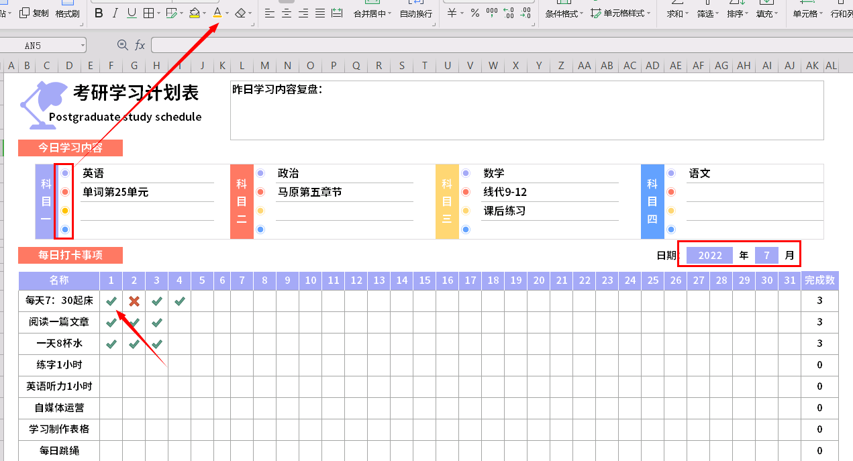
表格模板使用说明
（本页为说明页，用户使用模板时可删除本页内容）
01
基础操作指南
中文｜字体名称
思源黑体 CN Bold
02
字体说明
03
素材说明
图片：
模板中使用的图片来源于【网站名称】，该图片具有CC0共享协议，您可在遵循CC0共享协议的情况下使用。
素材：
模板中使用的图标来源于【稻壳图标】，仅限于个人学习、研究或欣赏目的使用，如需商用请您自行向版权方购买、获取商用版权。
· 如何撤销工作表保护？
1、选中对应工作表。
2、点击：「审阅---撤销工作表」保护。
· 如何增加行数？
1、选中最后一行，鼠标放在选中区域右下角。
2、当鼠标箭头变成黑色十字形时，点击鼠标左键下拉即可。
· 请在此处输入表格使用说明问题。
1、每个学习科目前面的圆圈可以自定义颜色，如箭头方向，不同的颜色代表学习的紧急状态，方便快速学习难易点，圈出来的年份和月份可以直接输入，对应的日期自动变化，每日的打卡完成情况可以选择0或或者1，0代表未完成，1代表已完成，上面一部分今日学习内容不支持连续每天的学习，可以清除内容或者复制一份。
【说明】
模板中使用的字体仅限于个人学习、研究或欣赏目的使用，如需商用请您自行向版权方购买、获取商用版权。
模板中使用的字体为开源字体，请用户按照该款开源字体的开源协议要求来使用该字体。

